Onze Visie en Aanpak
 | BESSEN BUNDEL |  | Voorbereiding Fruitatelier |  | Gezondheidsinformatie |  |  |  |  | Samenstelling & Processing |  |  |  | Componeren Fruitbereidingen |  |  |  | Korte Keten Participatie
 | Vier thema's verband houdend met fruitbereidingen en gezondheid & korte keten komen hier in cursiefjes aan bod. Elk thema bevat aanklikbare topics. De titels introduceren een onderwerp dat ingeleid wordt door een duiding en bespreking van onze aanpak en vervolgt met de definities die we in ons atelier aanhouden. |  |  |  | Voeding voor een actieve levensstijl | Van Bodem tot Bord | Voor wie leergierig is, of kritisch. | Is BIO écht gezonder en duurzamer ? | Voedings-waarde & Serveertips & Bewaring | Risico inventarisatie & Voedsel-veiligheid | Intenties Creatie | Gehaltes Smaak Vitaliteit | Oude kennis en weten-schappelijke inzichten | Minder suikers, Meer gezondheid | Definities eindproduct volgens gehaltes | Prijszetting Plukpark vs winkels | Maatwerk & Back to Basics | Onze drie B.I.O. Proposities | Kostprijs & Kortingen. | Websites van Verwante Zielen
 |  |  |  |  |  | Van Bek tot Body |  |  |  |  | Textuur Reinheid |  |  |  |  |  |  |  | Formulier Maatwerk | Regelgeving

 | Motto | Passie & Sanitas |  |  | Oprechte vruchtensmaken prikkelen tong en geest en tillen onze stemming op. |  |  |  |  |  | Onze betrachting is smaakverwantschap, complementariteit of juist het tegengestelde, met daarbij kleur affiniteit en geur compabiliteit.
 | Drijfveer van het fruitatelier |  | Levenselixir uit eigen plukpark |  | Bereidingen met vruchten die eerder een tonicum zijn dan een zoetigheid; eerder een aandrager van voedingsstoffen dan een maagvulling. Zo wordt de natuur naar waarde geschat door te genieten zonder de aarde uit te putten.
 | Cachet | Harmonie & Puurheid |  |  | Een cachet is een speelse cryptische benoeming die enig verband legt tussen gezondheidsgave uit volkswijsheid en kenmerken als smaak, kleur, textuur en actualiteit. |  |  |  |  |  |  |  |  |  |  |  | Onze unieke combinaties surfen op de seizoensvariaties.

1

 | BODEM is LEVEN | Goed ge'aard' zijn, is voor de mens emotioneel gunstig; maar voor vruchten nutritioneel noodzakelijk. |  |  | De bodemgezondheid is niet alleen zijn chemische samenstelling en de vorm waarin de elementen voorkomen maar vooral de werking van ondergronds dierlijk leven en micro-organismen. |  |  |  | Enkele publicaties van tuinver-enigingen, Vlaamse Overheden en internationale instellingen. |  | Voor leden TuinHier: Bodem in beweging_ TuinHier_ Mechelen_ Roger.pptx |  | Departement LNE: Organische stof in de bodem. Sleutel tot bodemvruchtbaarheid |  | wwww.goedbodembeheer.nl: Stoffen in de bodem (J. Bokhorst) Een kwalitatieve benadering |  | EU met BE en NL Provincies: Bodem organismen aan het werk. VLACO: Compostkwaliteit. |  | Office International du Coin de Terre met de steun van ministerie LWP Luxemburg. Studie bodembescherming en verzorging.
 |  | Humus & micro-organismen bepalen de bodemvruchtbaarheid. |  |  | Aanplant in 2009 werd voorafgegaan door verrijken van de bodem met compost, houthaksel, stro en minerale meststoffen op advies van de BDB. |  |  |  |  |  |  |  |  |  |  | Ieder jaar wordt bijgezaaid met waardplanten en organische bemest.

 | KENNIS is HEILZAAM | internet | De hyperlinks tonen zoekresultaten : |  | Gezonder samen met: en met: | Fruit van hier & Kruiden & Exotisch fruit | Appel | Blauwebes | Braambes | Framboos | Kruisbes | Kweepeer | Peer | Pruim | Rabarber | Rode bes | Rozenbottel | Zwarte bes | Gedroogd fruit | Voedings-waarden
 |  | boeken | Claude Aubert: 'En forme grâce aux baies'. |  |  |  | Gember | Kaneel | Kruidnagel | Saffraan | Steranijs | Pompelmoes | Abrikoos | Citrus | Dadel | Veenbes | Vijg | Vlier | Voedsel-veiligheid | FOD (VG,VV,LM)

 | FYTO-NUTRIENT als bescherm engel ? | Onder fyto-nutriënten worden physiologisch actieve moleculen verstaan die ons lichaam in kleine hoeveel-heden nodig heeft, maar die wij zelf niet aanmaken. |  |  | Antioxidanten zouden aantoonbaar beschermen tegen hart- en vaatziekten, stimuleer de nier- en de leverwerking, de bloedsomloop en immuniteit. |  |  | Anti-oxydanten zijn stoffen die de vrije radicalen in ons lichaam afvangen. Vrije radicalen beschadigen cellen die daardoor een wildgroei kunnen ontwikkelen en ontstaan door roken, stress, ed. |  |  |  | Als regel geldt dat anti-oxydanten meer aanwezig zijn in donkere fruitschillen zoals: pruim, zwarte en jostabes, braam, tomaat, blauwe- en veenbes. |  |  | Lichter fruit zoals aardbei, framboos blauwe bes heeft een lagere concentratie, maar hebben alle bessen een hoog vitamine C gehalte gemeen. |  |  | Zwarte bes heeft hoge concentraties: • anthocyanen • polyfenolische stoffen • antioxidanten • vitamine C • gamma-linoleenzuur en • A • B-5 • B-6 • B-1 • E .
 |  | boeken | Klaus Obenbeil: "Voeding het beste medicijn'. |  | AANRADERS: | Geverifieerde raad-gevingen op internet: |  | Gezondheid Wetenschap | Gezondheids-Plein.nl | Anti-oxidanten | Laat studies door uw arts interpreteren. |  | Wat zit er in de fruitschil | Pitten en Schillen | Vers of diepvries | bessen en bloedomloop | Bessen en leverfunctie | Beschermen Bessen ? | bessen en insuline repons | Antioxydant en kanker

 | Is BIO BETER | Wie ophoudt met twijfelen, houdt op met denken. |  | https://lv.vlaanderen.be/bio/wetgeving-biologische-productie | Indien een link niet opent, kopieer dan naar adresveld van uw browser. |  | https://www.voedingscentrum.nl/encyclopedie/biologisch.aspx#blokis-biologisch-voedsel-gezonder? |  |  | https://www.gezondheid.be/artikel/groenten/is-bio-gezonder-14407.aspx |  | https://www.gezondheidenwetenschap.be/gezondheid-in-de-media/geven-biologische-labels-meer-vertrouwen#article-detail-wrapper |  |  |  | https://www.gezondheid.be/artikel/groenten/is-bio-gezonder-14407 |  | https://www.voedingscentrum.nl/encyclopedie/bestrijdingsmiddelen.aspx#blokis-bespoten-groente-en-fruit-veilig-om-te-eten?

 | Eet- gewoonte & Voedings- waarde | NUT van FRUIT-bereidingen = Bron van energie, mineralen & vitaminen. 1) Suikers leveren de energie aan om het lichaam te laten functioneren. Spieren verbranden suikers voor kracht, hersenen voor ons denk-vermogen en organen voor warmteontwikkeling en stofwisselingsprocessen. 2) Nodig zijn 3 grote stuks fruit per dag voor o.a. anti-oxydanten en vezels. Door goede processing kunnen bereidingen met een hoog fruitgehalte bekomen worden: dus meer nut per gewicht. Vitamine C neemt enigzins af met de kooktijd, ander vitaminen niet. Mineralen blijven beschikbaar. |  |  | op brood of (eier)-wafel | topping bij roomijs | 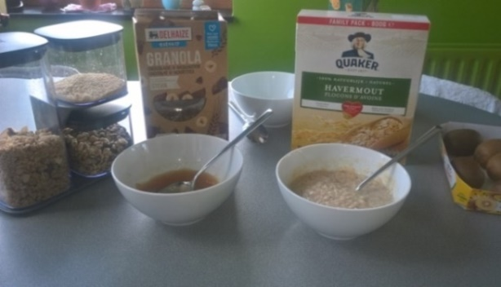 |  |  | 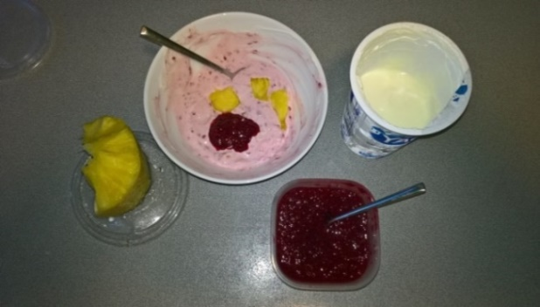 |  |  | 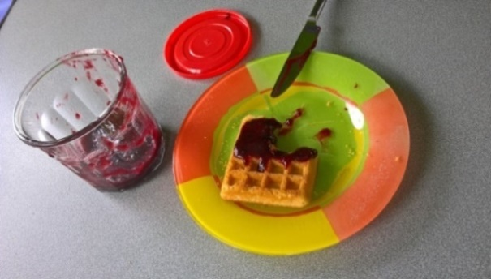 |  |  | 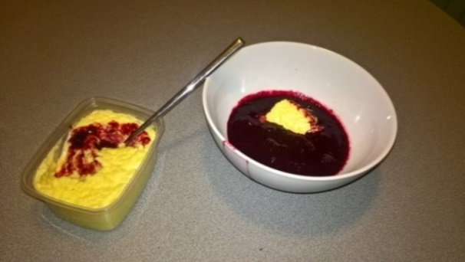 |  |  | 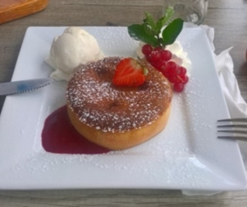
 |  |  |  |  | op gerijpte kazen | toegevoegd aan smoothie
 |  |  |  |  | in kwark of yoghurt | compote bij pensen of wild
 |  |  |  |  | bij rijstpap of havermout | vulling van vla of cake

 | Variaties & Smaak ervaring | Om de beste kwaliteit te behouden, wordt de oogst in tegenstroom gespoeld om onzuiverheden te verwijderen. Daarna wordt een 2 tot 4 kg per soort in diepvrieszakken bewaard op -20°C om eindproducten te kunnen variëren. |  |  | Varieer een frisse yoghurt, plattekaas of smoothie met expressieve confituren. |  |  | Of combineer met een compote van boom- gaardvruchten voor een toets met stukjes. |  |  | Zoet | Hartig | Bitter | Expressief Vulling | Topping | Gemengd |  |  | Pannekoek is lekker met een zoete confituur, maar zoet deeg is gebaat bij expressieve smaak, die levert meer dan caloriëen. |  |  |  | Een chocolade dessert met rode bessen saus is een aparte ervaring. Voor durvers zwarte of jostabes?
 |  | Om smaakvolle bereidingen te bekomen, wordt vertrokken van hele en gave stukken fruit en na voorbereiding worden de soorten apart gegaard om smaakvervlakking te vermijden. Daarna volgen specifieke bewerkingen. |  |  | Verras je partner, je vrienden of je kinderen op feestjes met afwisseling of combinaties. |  |  | Offreer desserts met twee jams: bovenop en onderaan voor een dubbele smaakbeleving. |  |  | Serveer een brownie, ijsje of wafel met een complementaire niet dominante fruitsmaak ! |  |  | Een wat expressieve sterkere fruitsmaak geeft een apart mondgevoel met wild opgediend met een smeuïge puree. |  |  |  | Kleuren spelen ook een contrasterende rol: slierten van jams geven bekijks aan uw keuken creaties.

 | Veiligheid | Richtlijn Bewaren van bereidingen met laag suikergehalte : |  |  | Minder dan 60 % suiker, is geen inhibitor voor micro-organismen, daarom >> |  |  |  |  |  | Na openen in de koelkast onder de 7°C bewaren voor max. 3 weken. |  |  |  |  | Ongeopend in 't donker. |  | Bij openen steeds op bederf nakijken.

 | To Top
2

 | Intentie | Fruit bereiden is als het concentreren van hun voordelen: |  |  | De keuze van fruitstruiken was & is in functie van hun smaak en hun bijdrage in onze behoefte aan vitamines. |  |  |  |  |  |  |  | In de boomgaard groeien de planten in concurrentie, om zo hun productie aan beschermstoffen aan te wakkeren.
 | Creatie | Bij nieuw recept wordt gelet op: Harmonie, Aroma, Textuur: |  |  | Oogmerk is een markante sensaties in smaakverwantschap, complementariteit of juist het tegengestelde, met daarbij kleur affiniteit en geur compabiliteit. |  |  |  |  |  |  |  |  |  |  | Daarnaast worden gecombineerd om vermeende voordelen te versterken.

 | Gehaltes | Het HOOG fruit- en LAAG suikergehalte is afkomstig van: |  |  | 1) De eigen concentraties aan fructose en glucose in fruit bepaalt hun zoetheid. |  |  |  |  |  | 2) Vruchtenstropen geven smaak, kleur en zoetheid. |  |  |  | 3) Indien de kleur van stroop of appeldiksap niet past bij het fruit, dan biet- or rietsuiker.
 | Smaak | De echte fruitsmaak en toch wat zoet wordt bekomen door: |  |  | 1) Alle fruit bevat fruitzuren die samen met suikers de typische smaak tot expressie brengen maar ook de tong prikkelen. |  |  |  |  |  |  |  |  | 2) Citroen behoudt de kleur, versterkt de smaak en levert pectine. |  |  |  |  | Bicarbonaat kan zuurte matigen.
 | Vitaliteit | Het behouden van de beschermende stoffen in de schil: |  |  | De hoge gehaltes aan anti-oxidanten in donkere schillen helpen om vrije radicalen, schadelijk voor organen, te neutraliseren. |  |  |  |  |  |  |  |  | Deze bio-active stoffen vallen onder de chemische familie van carotenoïden, polyfenolen, flavonoïden.

 | Textuur | Samenstelling en processing bepaalt het mondgevoel: |  |  | Iedere soort wordt volgens het doel apart voorbereid en verwerkt. |  |  |  |  | Processing komt opname & voedingswaarde ten goede. |  |  |  | Dankzij een spitsvondigheid wordt van de schillen een groter deel gerecupereerd dan gangbaar.
 | Reinheid | De productie hygiëne is doordacht & zeer rigoureus: |  |  | Gerei, recipiënt en deksel in vaatwasser met soda en vóór afvullen verhitten tot 80°C à 100°C in microgolfoven. |  |  |  |  |  |  |  | Schroefdeksels voorverwarmen op een hete pot. |  |  |  | Na afvullen onmiddellijk sluiten en omgekeerd stapelen.

 | Oude kunde & Voedings -kennis | Enzymatische bruinkleuring van gesneden, gekneusd fruit:
 |  | Houdbaarheid en vrij water: Belang van Wateractiviteit >>
 |  | Sucrose en Hydrolyse : Belang van pH en temperatuur >>

 | Geen geheimen inzake gehaltes | Het eindverdict wordt altijd door cijfers bepaald. |  |  | In een uitgebreide werktabel (81 kolommen) staan alle ingrediënten en van elk is een databank aangelegd met hun natuurlijke suikergehaltes. (officiële analyses) Voor het suikergehalte tellen welalle ingrediënten proportioneel mee. |  |  |  |  |  | zoetheid | Het opgegeven suiker-gehalte van een bereiding is het absolute totaal. |  | Voor het fruitgehaltes tellen voor mij NIET alle (fruit-) ingrediënten mee. Hier volgt het criterium. |  |  | vruchten | Het opgegeven fruitgehalte van een Plukpark bereiding is dus enkel van EIGEN fruit. |  | Degusteren kan ook gezond
...

Combineren & Bereiden
...
Stel eisen aan serveervariant
Fasen | Processtappen | HYGIËNE & KWALITEITs Richtlijnen | AFSTELLEN van: zoetbalans, smaakintensiteit & mondgevoel |  | VOORBEREIDEN & VERWERKEN
 | VOORBEREIDEN = Ontpitten, Pellen. | Bepaal of de bereiding al dan niet met schil is, maar ver-wijder wel de aangetaste, beurse delen en de littekens (blijven harder). Snij met mes niet door aangetast delen. |  |  | Verkleinde delen besprenkelen met citroenzuur.
 | KOOKKETELS = Kies volgens zuurtegraad. | Gebruik geen koperen ketels om fruit met een hoge zuurte-graad tijdens het persen of versnijden in te bewaren. Inox van DeMeyere wordt niet aangetast, koper wel.
2/7. niet-variabele fase | WERKPOST = Inrichten & Zuiveren | Werk onder de dampkap en laat tijdens het afvullen de af-zuiging opstaan. Maak de werkbladen, het kookgerei en de recipiënten zuiver door wassen en afkoken.
 | KOOKGEREI = Bepalen & Beperken. | Leg alle kookgerei klaar en zorg ervoor dat er geen ander in gebruik genomen wordt. Aan elke niet-steriel hulpmiddel hangen bacteriën, ook aan de pannenlikker, de koffielepel.
 | GEREEDMAKEN = Insuikeren, Diepkoelen. | Besprenkel het gesneden fruit met citroenzuur en spoel. Noteer hier de voorbereidingen die een dag / uren vooraf moeten gebeuren om een bepaald effect te bekomen.
 | TOEVOEGINGEN = Ingrediënten afwegen. | Ken de gewichten van uw ingrediënten. Bepaal ook de smaak versterkers. Bereken met de pectinemodule te nodige hoeveelheid toe te voegen suiker en citroenen.
3/7. variabele fase | GAREN = Slow cooking. | Om een maximum aan vitaminen te behouden is langzaam garen beter. Wanneer fruit zacht is, kan een bewerkingen hieronder gekozen worden. Dek de pot af. | Gesloten laten garen met behulp van eigen warmte inhoud en ketels inpakken in zilverpapier. Eerst 5 min op minstens 75°C om ook de kern van brokken te bereiken. |  | Franse manier: De suiker een nacht laten intrekken. Beter indien de hele vrucht intact moet blijven.
 | FILTEREN = Neteldoek of pers. | Kies de bewerkingen volgens de mate waarin het eind-product losse pitjes of schil mag bevatten. Pitjes met roerzeef verminderen zoniet de gehele bes bewaren. | Pitten kunnen een bittere smaak afgeven.
 | VERKLEINEN = Pletten, Versnijden. | Bepaal of het eindproduct bij voorkeur homogeen of met stukjes moet zijn. Beter niet mixen want dit breek de pitten (bitter) en complexe bio-moleculen o.a. vitaminen. |  |  | Snijd gedroogd of gerehydrateerd fruit altijd in heel kleine stukjes om sap beter op te nemen.
 | TEXTUUR BEPALEN = Mondgevoel. | Het mondgevoel is de korreligheid, de glad- of romigheid, samentrekkende reactie, droogte of nat, de aanwezigheid van losse pitten of pitten die niet opvallen (zoals bij vers).
Patent Pending
 | GEZONDHEIDSWINST = pel recupereren. | De bio-actieve stoffen zitten in de schil. Pitten vermijden vanwege hun bitterstoffen. Scrubben van droge pulp met ruwe suiker, 'dissecteert' de schil dan nogmaals roerzeven.
4/7. Optioneel | ZUURTE & ZOETHEID = toevoegen of neutraliseren | Hier moet een evenwicht gevonden worden tussen de houdbaarheid door hoog suiker en fruitzuren en de smaak door laag suiker en fruitzuren ofwel bewaarstoffen.
 | SMAAK BEHOUD = Beperk kookduur | Langdurig koken verschraalt kleur, smaak en gehalte aan actieve stoffen. Een nacht rusten in suiker onttrekt water. Die osmose met suiker doodt bacteriën op de schil. |  |  | Gebruik witte kristal suiker indien rietsuiker de kleur zou beïnvloeden.
5/7. niet-variabele fase | GLAZEN BOKALEN = steriliseren | Neem heet gewassen potjes (bv 325 ml). Zet de bokalen omgekeerd in de microgolfoven, verhit tot +-65°C = meer dan handwarm. Dit vermindert afkoeling tijdens vullen. |  |  | Neem de hete bokalen vast aan de schroefdraad, om brandwonden te vermijden.
 | DEKSELS = Steeds nieuwe. | De elastische ring in de deksels dicht, bij goed aandraaien, perfect. Na gebruik, blijft die ingedrukt en verkleurd en is niet herbruikbaar. Voor houdbaarheid nieuwe deksels. |  |  | Leg nieuwe deksels op de warme bokalen in de microgolfoven en bij afvullen op de hete bokalen.
 | DAMPKAP = Opwaartse luchtstroom. | Zeker bij afvullen is het voordelig om een opwaartse luchtbeweging vanuit kooksel te onderhouden. Hou de brij boven de 85°C. Schuim verhindert de verdamping. |  |  | Dampkap trekt ook warmte weg.
6/7. variabele fase | VERZACHTEN = Sudderen / Garen. | Hard fruit langzaam op laag vuur garen. Half-hard fruit een nacht insuikeren en dan zacht garen. Zacht fruit zonder suiker zachtjes garen (langer = kleur verlies). |  |  | Laat fruitsoorten apart garen want de tijd is afhankelijk van fruitsoort.
 | SMEERBAARHEID = Vloeibaar / Smeuig. | Niet alle verkleinde brokjes zullen ontbinden tot saus. Pit-vruchten mixen, zal het bittere vrijzetten. Om consistentie van vezelt te bewaren beter niet te lang mixen. | Vruchten met pitten niet met mixer maar met slagroom-klopper. | Vruchten met een harde schil of vezels wel mixen best na roerzeven.
 | KLEUR BEHOUD = zonder toevoeging. | Gebruik citroensap (gewassen schil - geeft pectines maar maakt bitter) en kort koken voor kleur- en smaakbehoud. Geen limoen, want dat proeft m.i. artificieel.
 | PASTEURISEREN = Alternerend verhitten. | Wanneer het fruit gaar is, dan roerend inkoken op hoog vuur. Dan even temperatuur laten dalen en blijven roeren voor betere verdamping. Dan terug aan de kook brengen. |  | Gebruik zacht opkoken om pitjes en ongewenst delen uit de brij te halen. | De temp. van het fornuis moet overge-dragen worden op alle fruit, de snelheid is afhankelijk van vochtgehalte.
 | COMBINEREN = Op smaak brengen. | Volg het berekend recept en voeg geleidelijk citroensap en de suiker toe. Combinaties nu samen voegen indien ze elk even gaar zijn. Telkens proeven met propere lepel.
...

